底稿
中央储备粮实物检查工作底稿

被检查企业（盖章）： |  |  |  | 实际查库日：2017年 月 日
货位号 |  | 品种 |  | 性质
所在库区 |  |  |  | 仓房类型
收获年度 |  | 储存形式 |  | 保管账数量(kg)
质量等级 |  | 入仓方式 | 人工入仓□ 机械入仓√
粮食入库质量 | 容重（g/l） |  | 实测粮食质量 | 容重（g/l）
 | 水分（%） |  |  | 水分（%）
 | 杂质（%） |  |  | 杂质（%）
1.计算粮堆体积 |  |  | 粮堆形状及基本尺寸 |  | 其他
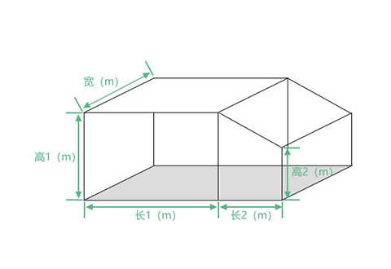
粮堆测量体积(m3) |  | 0.0
需要扣除体积(m3)
粮堆实际体积(m3) |  | 0.0
2.计算粮堆平均密度
标准容重器法√ | 粮食容重（g/l） | 0
 | 校正后修正系数 | 1.01
 | 粮堆平均密度（kg/m³） | 0.0
特制大容器法□ | 单位体积粮食重量（kg/m³）
 | 校正后修正系数 |  | 长1(m): | 长2(m): | 宽(m):
 | 粮堆平均密度（kg/m³） |  | 高1(m): | 高2(m):
3.计算粮食数量 |  |  | 4.认定粮食实际数量
测量计算数（kg） |  | 0 | 检查计算数与保管账数量比较 | 差数（kg） | 0
应记粮食损耗(kg) | 水分减量 | 0 |  | 差率（％） | #DIV/0!
 | 保管自然损耗 |  | 账实是否相符 |  | 是√ 否□
 | 合计 | 0 | 粮食实际数量（kg） |  | 0
检查计算数（kg） |  | 0 | 账实不符原因
备注

检查人(签字)： 保管责任人(签字)： 被检查企业负责人(签字)：
填表说明：
1.根据检查情况在表内相关项目后的“□”内打“√”。
2.粮堆实际体积＝粮堆测量体积－需要扣除体积。
3.粮堆平均密度＝粮食容重(单位体积粮食重量)×校正后修正系数。
4.测量计算数＝粮堆实际体积×粮堆平均密度。
5.水分减量＝保管账数量×(入库水分%－实测水分%)/(1－实测水分%)。
6.保管自然损耗＝保管账数量×0.2%×粮食储存年数。
7.应记粮食损耗=水分减量＋保管自然损耗。
8.检查计算数＝测量计算数＋应记粮食损耗。
9.差数＝保管账数量－检查计算数；差率＝差数/保管账数量×100％。
10.差率在±3％以内的，认定账实相符，保管账数量即为粮食实际数量。
11.账实不符原因可另附说明。
12.表中以kg、g/l为单位的栏目保留整数，以kg/m3、％为单位的保留1位小数，修正系数以及长、宽、高数值保留2位小数。

